Sheet1
AlgoName | 类名 | ID | 解释 | 参数 | 参数数量 | 参数解释 | 输入 | 输入解释 | 输出 | 输出解释
sobel | AlgoSobeler | 0 | 梯度计算 | sobeltype:x y xy xy45 laplace;par:0 1 2(其中xy45取0,1 laplace 只有0) | 2 | dir是指方向x,y分别表示单独方向梯度的计算；xy是两个方向的梯度都会体现但是不会突出某个方向；45度指的是对于45度的梯度激活明显可以用于斜线检测；par参数是梯度卷积核的选择0指的是1:1:1的核心也就是对于邻域的像素权重都是相同的，1对应的是1:2:1的核心，2对应3:10:3。比较特殊的是当dir选择45读时par选择0表示/这个方向的45度当par选择1是\这个方向的45度。 | p_img_g 表示平台(p)图像(img)中的灰度(g)图像;i_img(表示算法节点的序号) | sobel的输入一定是图像，可以是平台的图像也可以是其他算法输出的图像。 | p_img:表示以图像的形式输出到平台的结果图像数据中。mat表示以矩阵形式作为该算法本身的输出数据。img表示以图像形式作为该算法本身的输出数据。 | sobel的输出正常都是mat类型因为，卷积后数值可能大于255。但是为了方便某些使用场景，如果使用img作为输出则会吧mat归一化到img中。如果是p_img的话就会直接修改平台结果数据（平台结果数据用于最终显示或者存图只有一个各算法公用）如果是img则会单独给该算法分配一块内存储存这个结果图像。
thr | AlgoThreshold | 1 | 图像阈值化 | thrlow:N;thrhigh:M;updown:up(down);inout:in(out) | 4 | thrlow:表示低阈值;thrhight表示高阈值;当只想使用一个阈值时只需设置低阈值；updown=up：I(x,y)>thrhight表示坐标(x,y)的灰度值大于thrhigh,updown=down:I(x,y)<thrhight;inout=in:thrlow<I(x,y)<thrhigh,updown = out:I(x,y)<thrlow或者i(x,y)>thrhigh。简单点说这个阈值化操作支持但阈值取之上或者取之下，也支持双阈值取之内或之外 | p_img_g 表示平台(p)图像(img)中的灰度(g)图像;i_img(表示算法节点的序号) | thr的输入一定是图像，可以是平台的图像也可以是其他算法输出的图像。 | p_img 或者 img 或者maskimg 这个是用二值图提取原图中的像素点其他地方设置成“透明”，透明定义为（0,0,0）
canny | AlgoCanny | 2 | 边缘计算 | roi:x,y,w,h;gratio; | 2 | roi是处理的区域;gratio：gradratio的简写表示留下最强的百分之多少的梯度比如gratio=0.8那么会有百分之80的梯度留下。这个数字越大边缘越多。 | p_img_g 或 i_img |  | p_img 或者 img | canny一定会有自己输出数据(img)，如果设置了p_img就会copy到平台结果数据中一份。
lineardetector | AlgoLinearDetector | 3 | 线性分类器（目前暂时只支持hog特征） | roi:x,y,w,h;blocksize: ;cellsize: ;blockstep: ;binsize: ;modelpath: ;modelw;modelh;maxw;maxh;minw;minh;movstep;sizestep | 14 | 参数比较多:roi设置兴趣区;blocksize是hog计算的块尺寸;cellsize是细胞尺寸;blockstep是block位移步长;binsize是hog的方向数。Modelpath是模型的路径；modelw是模型尺寸的宽modelh是模型尺寸的高；maxw maxh是暴力部框的最大尺寸，minw minh是最小尺寸，movestep是部框的间隔大小，sizestep是尺寸变化的间隔大小。必须说明的是如果不想使用暴力部框的话需要将rects的指针作为输入才行。 | p_img_g 或 i_img或 i_img_j_rectlist | i_img_rectlist表示从算法节点i的输出里获得图像和框的信息 | objlist 或 objlist_c | 输出是框的list，_c表示聚类后的框，无_c表示原始的框
adaboost | AlgoAdaboost | 4 | adaboost分类器（harrlike） | roi;modelpath:modelw;modelh;area:xs,ys,zs,xe,ze,xs,zs;obj:type,3dw,3dh;virciew |  | roi,model信息与上面一致：重点说下area是部框的区域:xs是车辆侧方向（x方向）的起点，ys默认0，zs是总方向（z）的起点。Xe和ze是对应的重点位置，xs默认20，zs表示每隔这么多3d距离画一个框。obj的type是检测类型 YH_OBJTYPE_CAR = 0, YH_OBJTYPE_RIDER = 1, YH_OBJTYPE_CARWHEEL = 2, YH_OBJTYPE_RIDERWHEEL = 3, YH_OBJTYPE_HUMAN = 4, YH_OBJTYPE_TRUCK = 5；3dw、3dh是该类型的实际宽度和高度。比如车即使1800,1800;virview表示虚拟视图类型YH_ViewDirection_Rear = 0, //正后方 YH_ViewDirection_RearL = 1,//向正后方看的左侧 YH_ViewDirection_RearR = 2,//向正后方看的右侧 YH_ViewDirection_Left = 3,//向左方看的 YH_ViewDirection_Right = 4,//向左方看的 YH_ViewDirection_Top = 5,//向下方看的 YH_ViewDirection_ORI = 6,//鱼眼视图 | p_img_g 或 i_img |  | objlist
boxfilter | AlgoBoxFilter | 5 | 盒子滤波器，与卷积不同它是把一个邻域内的最大值或者最小值或者均值给中间的像素。当然均值是卷积可以实现的。 | roi;bfradius:;bftype:min,max,mean | 6 | r是邻域的半径;type是滤波器的类型 MEAN = 1, MAX,=2MIN=3。 | p_img_g 或 i_img 或i_mat | 这个算法的输入可以是图像也可以是矩阵 | img 或 mat | 默认输出就是mat如果设置img就是规划到0-255的图像
initer | AlgoIniter | 6 | 计算积分图 | roi: ;inittype:;resizew： ;resizew: ;resizeh: flip | 6 | type:45 或 90；resize是积分图同事缩图如果不需要缩图就设置成-1；flip 0就是不镜像 1就是镜像 | p_img_g 或 i_img |  | mat 或者 g_img | mat是一定有的，如果设置g_img会在平台结果图中划出积分图的规划图像用于验证
hist | AlgoHist | 7 | 计算直方图 | roi: ;start: ;end: ;binnum: ;missratiol: missratioh:; | 6 | start: 直方图统计数据源中的最小值;end:直方图统计数据源中的最大值 ;binnum: 分成多少个刻度;missratiol: 最小的百分之多少忽略不计;missratioh:;最大的多少忽略不计 | p_img_g 或 i_img 或i_mat |  | hist | hist是一种专门的数据类型
hough | AlgHough | 8 | 霍夫变换（目前只支持检测线） | roi; knum;maxlkareaw;blankratethr;blanknumthr;maxcontinuethr;interupttr;cannyratio | 8 | knum 线检测的斜率精度;maxlkareaw 在KB图上多大一块区域内选择一条线;blankratethr 总的空点数量比例不能高于这个数;blanknumthr一次计算如果连续空点超过这个阈值，认为是断了;maxcontinuethr最大连续线长度应大于此阈值;interupttr平均几个像素的的长度可以允许有一次中断,越大越严格;cannyratio其中canny模块留下的梯度百分比 | p_img_g 或 i_img |  | linelist or p_img_linelist
updownedge | AlgoUpDownEdge | 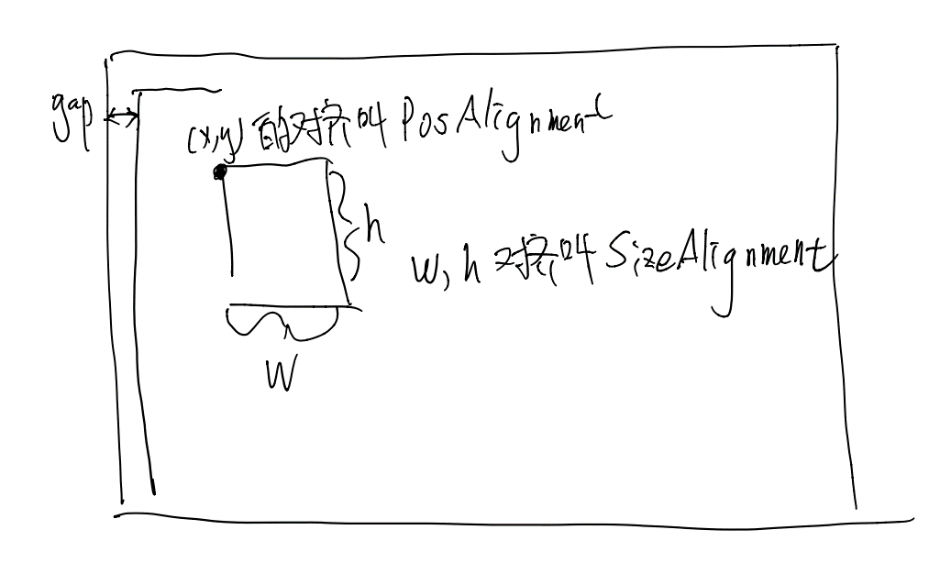 9 | 检测上升下降沿 | roi; maxobjnum; thrl; thrh; lwl; lwh; gradrtype; gradr; nmsr | 9 | maxobjnum最多检测几条线;thrl梯度低阈值（不需要可以设置-1）;thrh梯度高阈值;lwl（最小检测多宽的上升下降沿）;lwh（最大检测多宽的上升下降沿）;gradrtype（自动阈值时的梯度策略2是把mat的最大值和最小值规划到0-255中对应的阈值，1要梯度比较强的百分数；0是直接使用固定阈值进行检测；）,gradr设置对应gradtype的百分数,nmsr非极大值抑制的系数。需要注意的是固定阈值thrl，thrh | p_img_g 或 i_img |  | lineList or edgelist
vircamera | AlgoVirCamera | 10 | 虚拟相机 | roi; 虚拟相机得roi是指目标图像的roi。w:;h:;vircameradx:;vircamerady:;inpara:cx:,cy:,k1:,k2:,k3:,k4:,k5,asp:,expara:rx,ry,rz,tx,ty,tz,asp:;projecttype:type;cylinder_r;elipse_a;elipse_b; | 11 | w,h是虚拟图像宽高;vircamread:是虚拟焦距;inpara是虚拟内参;exparas是虚拟外参;projecttype:是虚拟图像的投影模式plane表示平面投影,cylinder表示柱面投影(cylinder_r),elipse表示椭圆投影:elipse_a,elipse_b表示椭圆的参数 | p_img_g 或者 p_img_c |  | p_img_g 或者 p_img_c
roilist | AlgoRoiList | 11 | 初始化多个感兴趣区域的，用于检测 | roi;roitype:2d或3d;imgw;imgh;maxw;maxh;minw;minh;movstep;sizestep;gap;PosAlignment;SizeAlignment;这几个参数是选择2d时候用的;objw;objh;area3dnum:1;area3d:x,z,w,h;xnum;znum;imgtype:oriimg\virimg; | 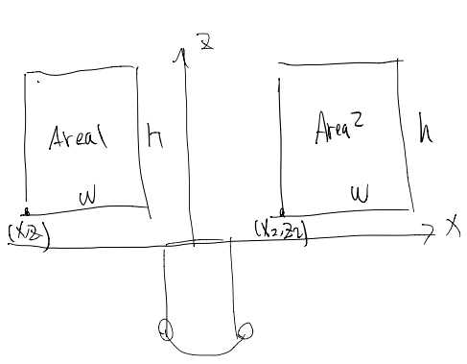 16 | roitype 2d表示在检测图像上初始化不同size的框，这个和lineardetector一样。3d表示用世界坐标系的实际size初始化框，这就要有相机得内外参数，可以是原相机得也可以是虚拟相机得。Objw\h表示实际目标的3dsize；area3d 表示检测区域的3d位置x,z,w,h分表表示世界坐标系的 | p_oricam 或 i_vircam 或 null 或p_img |  | roilist
OpticalFlow | AlgoOpticalFlow | 12 | 光流检测，目前只能用于视频不能用途图片 | roi;level;lkcount;acuracy;fastflag;faststep;fastthr;mulframetrack;trackback;trackbackthr:2.0;maxofnum:10000;devx4relip:5.0;devy4relip:5.0;devthr:1.0;dev4relipmultidirflag:0;dev4reliflag:1; | 16 | fastflag:是否使用fast角点检测(默认);fastthr是fast的灰度阈值越小越容易检出 faststep是fast的细胞尺寸，越大点越少；multrack是多帧跟踪（0/1）；trackback是否会跟（0/1） | p_img 或 i_img /i_img_j_plist | 本算法可能需要两个输入，一个是图像，另一个是点的集合应该有一个点集合的生成类 | ofpplist
cvtcolor | cvtcolor | 13 | 图像格式的转换 | roi:;intype:(rgbs(R,G,B分开存),rgbc:通道挨着;bgrs,bgrc,gray,i420,yv12,,nv12,nv21);outtype:; | {"rgbs"},{"rgbc"},{"bgrs"},{"bgrc"},{"gray"},{"i420"},{"yv12"},{"nv12"},{"nv21"} | 如果output选择是yuv等非rgb和gray的时候。不能用平台数据也就是头上不能有p_ | p_img 或 i_img |  | img/p_img/img_f/p_img_f
accuratepattern | accuratepattern | 14 | 准确地线条，画在屏幕上地线条，主要用于画线。可以话一条线也可以画一个框 | roi:;linenum:;linedata:;color:255,255,255;thickness:3;precision:10；patterntype:line、mask |  | presition是精度是线段分割的程度,当输出是mask的时候thickness是sd距离的阈值，越大则线越粗，presition是原图尺寸与mask尺寸的比例 | p_oricam 或 i_vircam |  | linelist/linelist_img/mask/mask_img/argb(有img就是要在图像中画出来)
python | python | 15 | 使用python执行脚本，前提py脚本已经验证可以，并且已经整理除了，init和run两个函数了 | roi:;filename:;algoname:;initfun:;runfun:;(5) | algoname={'yolov4','yolov3','yolo3d'...}需要根据不同的方法写后处理函数才行 |  | p_img_c 或 i_img 或 i_vircam |  | box3dlist','objlist',

